关系图
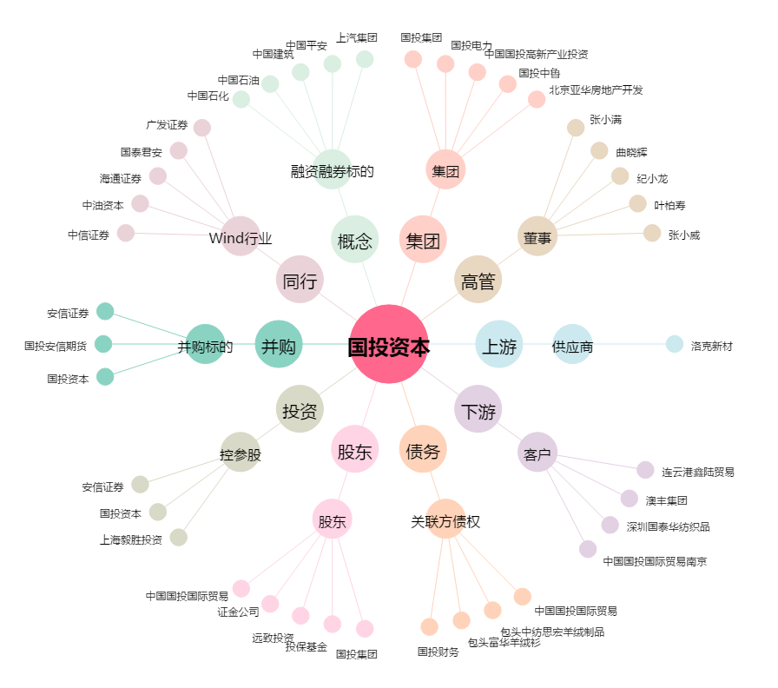
国投资本[600061.SH] - 关系概览图

